Результаты МО
Краевая диагностическая работа по математической грамотности для 7‑го класса в Красноярском крае в 2021-2022 учебном году

Краткий отчет о результатах Березовского района

В краевой диагностической работе по математической грамотности для 7-го класса приняли участие 392 обучающихся 7-х классов Березовского района.
Основные результаты по муниципальному образованию приведены в сопоставлении со средними данными по всей параллели 7-х классов Красноярского края.
 |  |  |  | Таблица 1
 |  | Уровни достижений (% учащихся, результаты которых соответствуют данному уровню достижений)
 |  | Ниже базового | Базовый | Повышенный
 | Красноярский край (%) | 52.28% | 40.88% | 6.84%
 | МО (%) | 27.55% | 51.79% | 20.66%

 |  |  |  | Диаграмма 1
 | Ниже базового | Базовый | Повышенный
 | -27.55% | 51.79% | 20.66%
 | -52.28% | 40.88% | 6.84%

 | Ниже базового | Базовый |  | Повышенный

Уровни математической грамотности, продемонстрированные при выполнении КДР7, характеризуют способность ученика использовать математические понятия, процедуры, факты и инструменты, чтобы описывать, объяснять и предсказывать явления, высказывать хорошо обоснованные суждения и принимать решения в разноообразных жизненных ситуациях.
Базовый уровень (пороговый) означает, что ученик начинает демонстрировать математическую грамотность – применять математические знания и умения в простейших неучебных ситуациях. Повышенный уровень означает, что ученик обладает математической грамотностью проявляет способность использовать имеющиеся математические знания и умения для получения новой информации и принятия решений. Уровень ниже базового означает, что ученик не продемонстрировал математическую грамотность.

 |  |  |  | Таблица 2
Основные результаты выполнения краевой диагностической работы по математической грамотности |  |  | Среднее значение по МО (%) | Среднее значение по краю (%)
Средний первичный балл |  |  | 7.81 | 5.93
Средний процент первичного балла от максимально возможного |  |  | 31.24% | 23.72%
Средний процент освоения компетентностных областей | Формулировать ситуацию математически |  | 33.93% | 27.89%
 | Применять математические понятия, факты, процедуры |  | 22.13% | 28.38%
 | Интерпретировать/оценивать математические результаты |  | 41.36% | 32.95%
 | Рассуждать |  | 20.04% | 12.16%
Средний процент освоения содержательных областей | Количество |  | 29.12% | 16.10%
 | Пространство и форма |  | 31.05% | 24.58%
 | Изменения и зависимости |  | 34.95% | 28.69%
 | Неопределенность и данные |  | 30.61% | 25.84%

 |  |  |  | Диаграмма 2
Распределение баллов
 | МО | край
0 | 2% | 2.99%
1 | 3% | 4.99%
2 | 3% | 9.97%
3 | 5% | 11.82%
4 | 8% | 10.11%
5 | 10% | 11.25%
6 | 8% | 11.68%
7 | 9% | 8.40%
8 | 10% | 6.13%
9 | 8% | 5.27%
10 | 8% | 4.84%
11 | 10% | 3.13%
12 | 6% | 3.56%
13 | 4% | 1.57%
14 | 3% | 1.85%
15 | 2% | 1.42%
16 | 1% | 0.43%
17 | 1% | 0.14%
18 | 0% | 0.14%
19 | 1% | 0.28%
20 | 0% | 0.00%
21 | 0% | 0.00%
22 | 0% | 0.00%
23 | 0% | 0.00%
24 | 0% | 0.00%
25 | 0% | 0.00%

Освоение основных умений характеризуется не только средними значениями, но и разбросом индивидуальных результатов. На графике ниже представлено распределение результатов освоения четырех компетентностных областей в крае и муниципальном образовании. Кружками (красными) на графике обозначены средние результаты выполнения заданий по каждой из четырех областей. Каждая такая точка делит учащихся всего края на две равные части – показавших результаты выше и ниже средних. Квадратами (красными) отмечены аналогичные средние результаты, но уже для муниципальной системы. Сплошными (синими) линиями обозначены границы интервалов, в которых находятся результаты выполнения заданий по каждой из областей половины семиклассников края: 25% из них лежат в интервале от красного кружка до верхней сплошной синей линии, 25% – от красного кружка до нижней сплошной синей линии. Еще 25% результатов учеников находятся ниже этого интервала, и 25% – выше, в незакрашенном поле или в точке, соответствующей максимальному баллу. Аналогичные интервалы для муниципальных результатов обозначены отрезками (красными).
 |  |  |  | Диаграмма 3

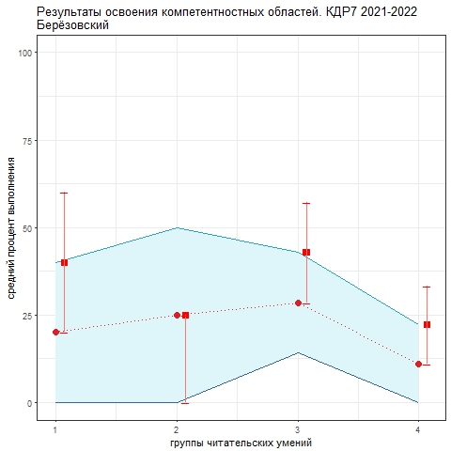
1. Формулировать ситуацию математически 2. Применять математические понятия, факты, процедуры 3. Интерпретировать/оценивать математические результаты 4. Рассуждать
Как показывает график, труднее всего семиклассникам рассуждать. Разброс индивидуальных результатов в этой области также минимальный, что говорит о том, что эта трудность - общая практически для всех групп учеников и школ. По трем оставшимся компетентностным областям средние значения сопоставимы, по первой и второй группе (формулировать ситуацию математически, применять математические понятия, факты, процедуры) разброс результатов больше. Чуть лучше ученикам удается интерпртировать и оценивать математические результаты. Анализируя приведенные данные, необходимо ответить на вопросы: 1) объективно ли они отражают положение дел (соблюдены ли основные требования к проведению процедуры и проверке работ учеников); 2) если полученные результаты достоверны, то как обобщить и распространить опыт лучших учителей. Для этого необходимо проанализировать результаты с учетом индекса образовательных условий; 3) что можно сделать для улучшения результатов, прежде всего по четвертой компетентностной области?

